Задание-1
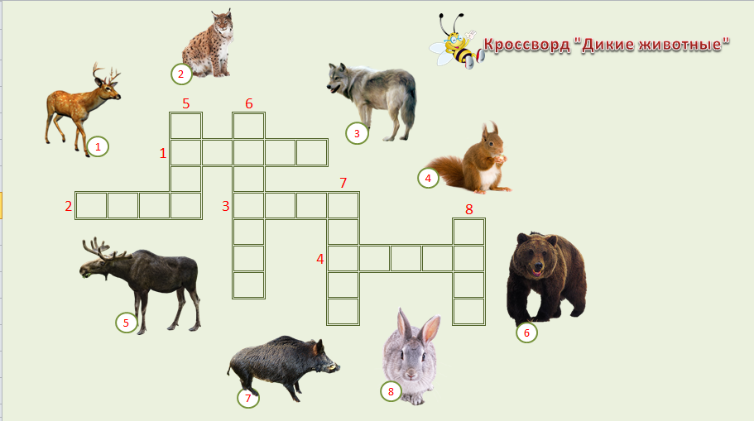
Задание: На следующем листе создайте кроссворд по образцу: Тема кроссворда может быть изменена на усмотрение студента
Алгоритм выполнения:
1. Установить ширину столбцов- 6, высоту строк - 30
2. Установить рамку для ячеек кроссворда
3. Для ячеек кросворда выбрать шрифт Comic Sans MS, размер 16
4. Написать цифры для ячеек кроссворда, выровнять по образцу
5. Добавить рисунки с изображением животных. При поиске рисунков использовать размер рисунков - маленькие, клипарт
6. Добавить заголовок кроссворда (WordArt)
7. Установить заливку для всей таблицы

кроссворд

1.
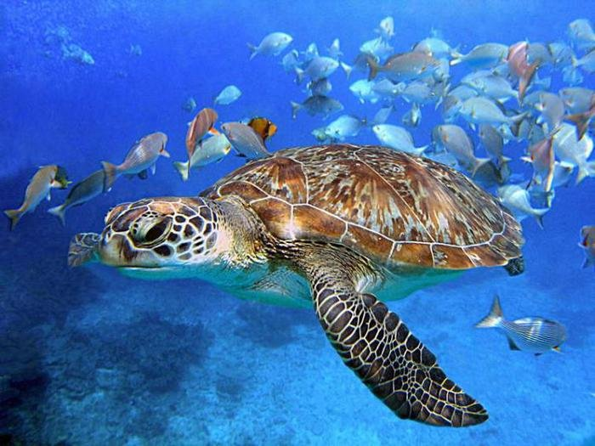
7.
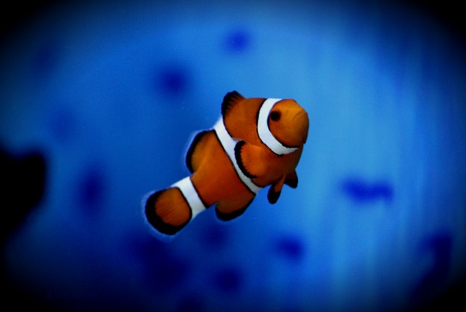
8.
 |  |  |  | "Глубинные загадки"

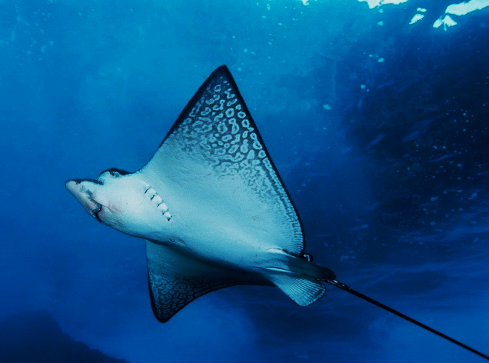
 |  |  |  |  | 2. |  |  | 3. | 4.
 |  |  | 1. |  |  | 6.
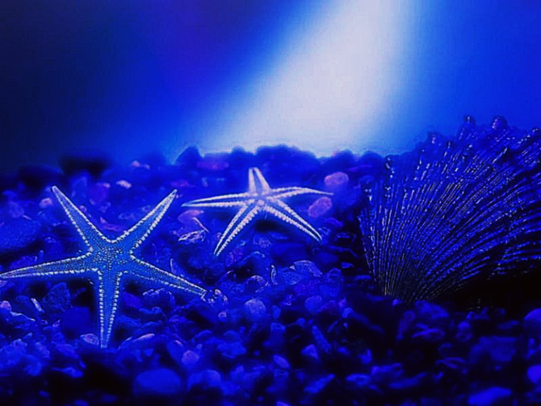
2.
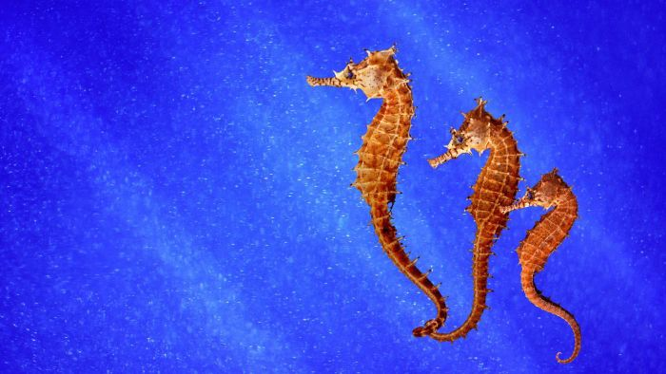
9.
3.
 |  | 7.
 |  |  |  |  |  |  | 5.

 |  |  |  |  |  | 8.

 | 9.
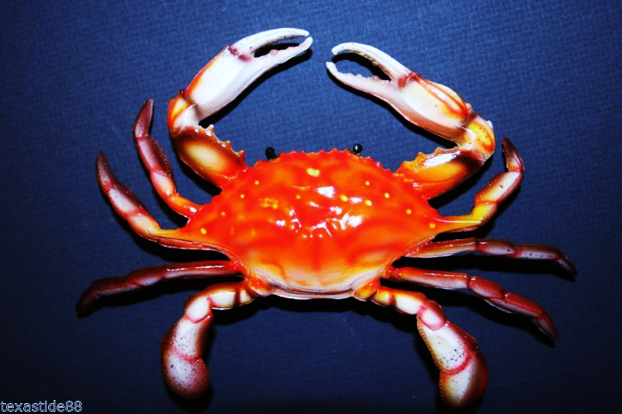
5.
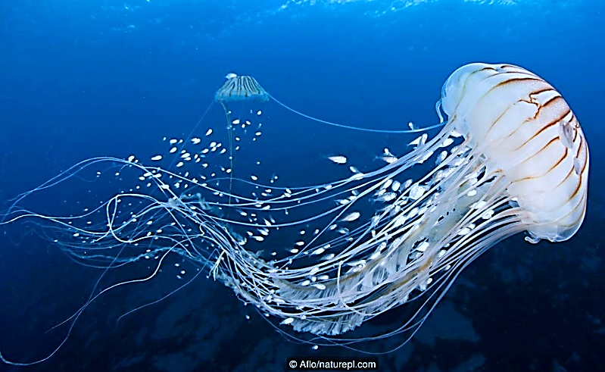
4.
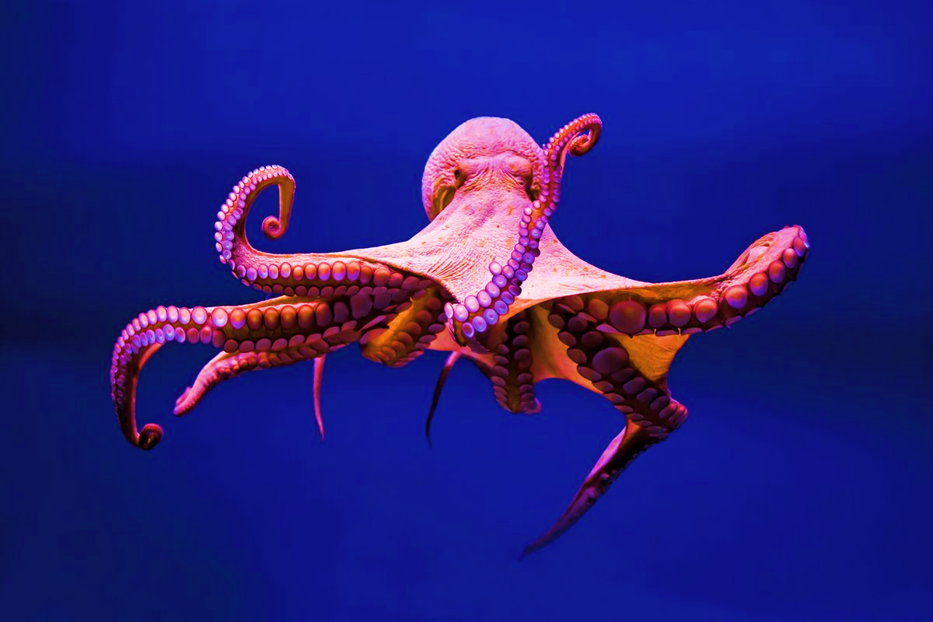
6.

Правильных ответов:
 |  |  |  |  |  |  |  |  | 0

Образец
Напиши, который час

 | Введи ответ
часа

 | Введи ответ
часов

 | Введи ответ
часов

